home page
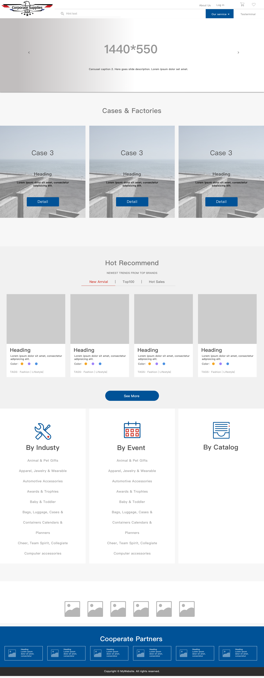
home page | 序号 | 栏目 | 详细需求 | 优先级 | 单独页面 | 预计日期 | 备注 | 开发者 | 完成度
 | 1 | logo | logo可更换，点击返回home页 | h | 无 |  | 蓝字页锁定 | lpl | down
 | 2 | 购物车 | 点击进入页面展示客户所收藏的产品 | h | 有 未设计 |  |  | wkj lpl | undo
 | 3 | 搜索 | 搜索产品，搜索框灰色展示甲方设定的产品，点击下拉显示甲方设定的产品列 | h | 无 |  |  | jzh
 | 4 | our service | 点击下拉（our service，sourcing，brain storming，quality control，logistic service，fincial support）点击进入甲方设置的相关展示页 | m | 有 未设计 |  |  | wkj lpl | undo
 | 5 | testermonial | 点击进入客户对于甲方公司的相关评价 | m | 有 未设计 |  |  | wkj lpl | undo
 | 6 | about us | 打开 | m | 有 未设计 |  |  | wkj lpl | undo
 | 7 | log in | 用户账户注册／登陆页面，注册登陆完显示用户账户信息 | h | 有 未设计 |  |  | wkj lpl | undo
 | 8 | 轮播页 | 轮播甲方希望播放的图片，点击图片跳转相关页面 | m |  |  |  | lpl jzh
 | 9 | case studyx3 | 进入展示甲方已经完成的过往成功案例 | h | ？ |  |  | wkj
 | 10 | more1 | 点击进入甲方过往成功案例展示列表页 | h | 有 未设计 |  | 未加标签 see more | wkj
 | 11 | new arival | 展示甲方设定的最新道来的产品，点击选择下方产品按最新顺位展示 | h | ？ |  |  | lpl jzh
 | 12 | top100 | 展示甲方设定的top100产品，点击选择下方产品按top100顺位展示 |  | ？ |  |  | lpl jzh
 | 13 | hotsales | 展示甲方设定的热销产品，点击选择下方产品按热销顺位展示 |  | ？ |  |  | lpl jzh
 | 14 | heading | 依据上方选择展示对应顺位产品，点击进入该产品的详细页 |  |  |  |  | lpl jzh
 | 15 | more2 | 点击进入所选择的（new arrival／top100/hotsalesd）产品顺位展示表 |  | 有 未设计 |  |  | wkj lpl jzh
 | 16 | by industry | 点击进入根据甲方所设定的0-10个筛选标签选择相关标签的相关产品展示页，并且进入页面后的左侧导航分类依industry显示 | h | 有 未设计 |  |  | wkj
 | 17 | by events | 点击进入根据甲方所设定的0-10个筛选标签选择相关标签的相关产品展示页，并且进入页面后左侧导航产品分类依据by events显示 | h | 有 未设计 |  |  | wkj
 | 18 | by catalog | 点击根据产品类别分类的产品列表展示页（在非由by industry／byevents页面进入时，左侧导航栏产品分类依据by catalog显示） |  | 有 未设计 |  |  | wkj
 | 19 | our client | 点击进入甲方所设置的客户的相关网站 | m |  |  |  | lpl jzh
 | 20 | cooperated partner | 点击进入甲方所设置的合作伙伴的相关网站 | m |  |  |  | lpl jzh
see more
 | 21 | contact us | fix在屏幕右侧中间，点击出现email；电话；实时聊天 | h | 待定 |  |  | jzh lpl

产品介绍页
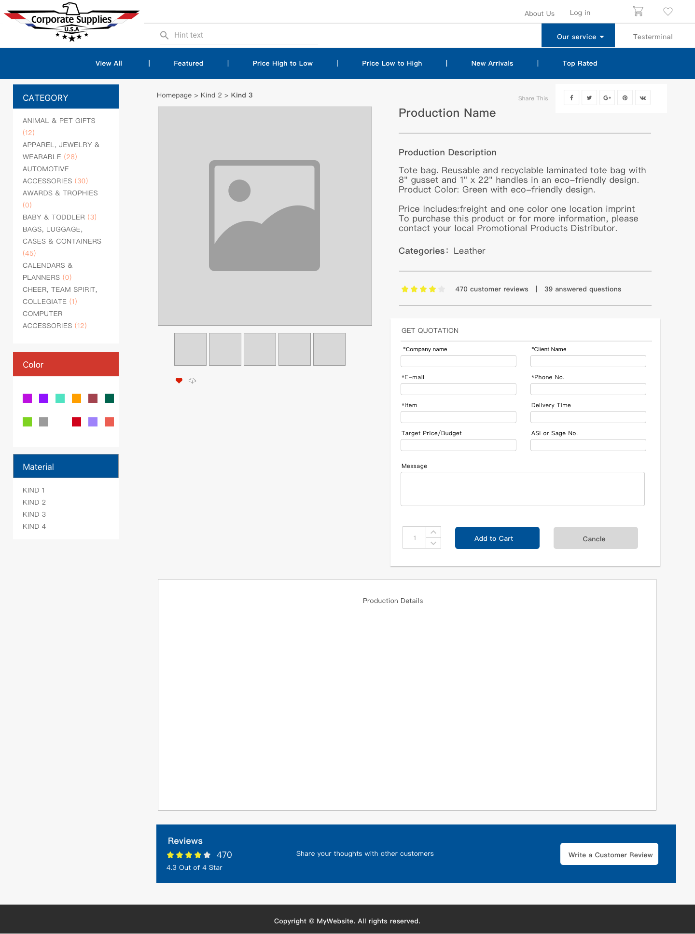
网站栏目划分 | 序号 | 栏目 | 详细需求 | 优先级 | 制作人 | 预计日期 | 备注
 | 1 | get quotation | 根据提示填写相关信息 |  | lpl jzh
 | 2 | 计数 | 随客户设置数量改变根据甲方预设的单价以及最终总价，单价递减阶梯为五阶 | h | lpl jzh
 | 2 | add to chart | 将填写完的信息以及产品链接保存至购物车 |  | lpl jzh
 | 3 | customer review | 流量 |  | lpl jzh
 | 4 | answered question | 弹窗展示其它客户的留言评价 | 未设计 | lpl jzh
 | 5 | 图片魔术棒 | 客户可自行上传客户logo至图片中预设的产品logo区 |  | lpl jzh
 | 6 | share | 点击弹窗将本链接分享至相关社交平台，并可添加评论 | l | lpl jzh
 | 7 | 产品图 | 产品图支持gif，图片展示右侧以及下方detail展示内容见表4 | h | lpl jzh

工作表4
